NAIVE BAYES
 | Data Training |  |  | Data Testing
 | Komentar | sentimen |  | Komentar | sentimen
D1 | salah istri pantes aja selingkuh | Negatif |  | definisi wanita pandai syukur | ?
D2 | kerja enak hidup enak istri cantik lu syukur aneh | Positif |  | definisi selingkuh cantik gatel | ?
D3 | definisi selingkuh cantik gatel | negatif
 | Prior Probabilities
$$\frac{1}{2}$$
P(Negatif) | jumlah review negatif/jumlah total review |  | 0.5
$$\frac{1}{2}$$
P(Positif) | jumlah review positif/jumlah total review |  | 0.5

$$\frac{Jumlah kata dalam kelas+1}{jumlah total kata dalam kelas+ukuran kosakata}$$
P(kata|kelas) |  | Menggunakan smoothing Laplace (k=1):

D1
P(Salah|Negatif) |  | 0.15
P(Salah|Positif) |  | 0.006
 |  | 0.014
P(istri|Negatif) |  | 0.09
P(istri|Positif)

P(pantes|Negatif)
P(pantes|Positif)

P(aja|Negatif)
P(aja|Positif)

P(selingkuh|Negatif)
P(selingkuh|Positif)

P(Komentar3|Positif) | 0.05
P(Komentar3|Negatif) | 0.03

P(Komentar4|Positif) | 0.002
P(Komentar4|Negatif) | 0.003

ACCURACY
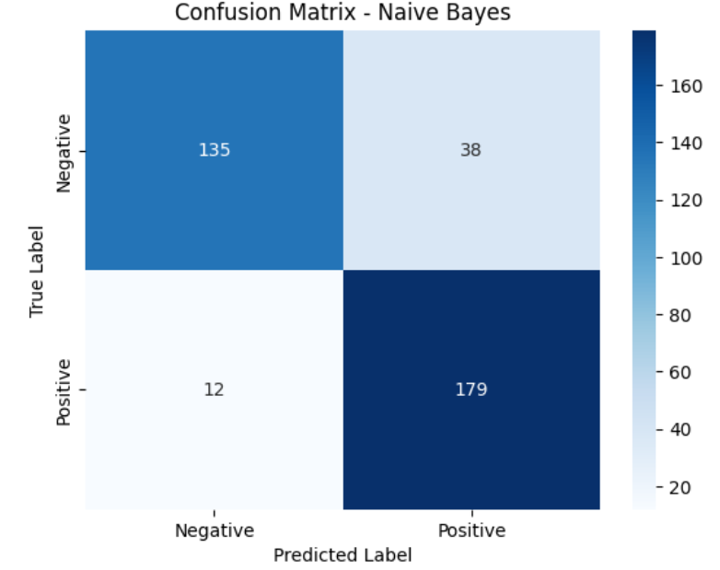
NAÏVE BAYES

